SB
Cristobal | Martha | Leo | ANUALIDAD |  | DISPONIBLE |  | PROTECCION |  | UDIS
 |  |  | udis | pesos | udis | pesos | udis | Pesos |  | Entrega Mensual |  | Entrega Anual
41 | 51 | 10 | 4,707 | $38,833 | 0 |  | 30,000 | $247,500 | 8.250 | udis | pesos | udis | pesos
42 | 52 | 11 | 4,707 | $40,580 | 0 |  | 30,000 | $258,638 | 8.621 | 637 | $7,152 | 7,644 | $85,820
43 | 53 | 12 | 4,707 | $42,406 | 3,879 | $34,947 | 30,000 | $270,276 | 9.009 | 637 | $7,473 | 7,644 | $89,682
44 | 54 | 13 | 4,707 | $44,315 | 6,111 | $57,533 | 30,000 | $282,439 | 9.415 | 637 | $7,810 | 7,644 | $93,718
45 | 55 | 14 | 4,707 | $46,309 | 9,057 | $89,105 | 30,000 | $295,148 | 9.838 | 637 | $8,161 | 7,644 | $97,935
46 | 56 | 15 | 4,707 | $48,393 | 12,642 | $129,972 | 30,000 | $308,430 | 10.281 |  |  |  | $367,154
47 | 57 | 16 | 4,707 | $50,570 | 16,848 | $181,009 | 30,000 | $322,309 | 10.744
48 | 58 | 17 | 4,707 | $52,846 | 30,000 | $336,813 | 30,000 | $336,813 | 11.227
 |  |  |  |  |  |  |  |  | 11.732
 |  |  |  |  |  |  |  |  | 12.260
 |  |  |  |  |  |  |  |  | 12.812
 |  |  |  |  |  |  |  |  | 13.389
 |  |  |  |  |  |  |  |  | 13.991
 |  |  |  |  |  |  |  |  | 14.621
 |  |  |  |  |  |  |  |  | 15.279
 |  |  |  |  |  |  |  |  | 15.966
 |  |  |  |  |  |  |  |  | 16.685
 |  |  |  |  |  |  |  |  | 17.435
 |  |  |  | $364,252 |  | $336,813



 |  |  |  |  |  |  |  |  |  | EXENCIÓN DE PAGOS DE PRIMAS POR INVALIDEZ

VM
 | Lariza
 | Te presento la estrategia de ahorro y beneficios especiales

 | Invalidez |  | 35,000 | 291200
 | Fallecimiento |  | 35,000

 |  | AHORRO ANUAL |  |  | ADELANTOS |  | UDI
 |  | udi | pesos |  | udi | pesos
1 | 23 | 2,217 | $19,576 | $19,576 |  | 0 | 8.830
2 | 24 | 2,217 | $20,457 | $20,457 |  | 0 | 9.227
3 | 25 | 2,217 | $21,378 | $21,378 |  | 0 | 9.643
4 | 26 | 2,217 | $22,340 | $22,340 |  | 0 | 10.076 |  | TABLA DE ENFERMEDADES CUBIERTAS | % de la SA | $
5 | 27 | 2,217 | $23,345 | $23,345 | 1,750 | $18,427 | 10.530
6 | 28 | 2,217 | $24,395 | $24,395 |  | $- | 11.004 |  | TUMOR MALIGNO DE LA MAMA | 100% | $309,050
7 | 29 | 2,217 | $25,493 | $25,493 | 1,750 | $20,123 | 11.499 |  | TUMOR MALIGNO DE LA MAMA LOCALIZADO | 47% | $151,064
8 | 30 | 2,217 | $26,640 | $26,640 |  | $- | 12.016 |  | TUMOR MALIGNO DEL OVARIO | 38% | $127,022
9 | 31 | 2,217 | $27,839 | $27,839 | 1,750 | $21,975 | 12.557 |  | TUMOR MALIGNO DEL UTERO | 21% | $73,004
10 | 32 | 2,217 | $29,092 | $29,092 |  | $- | 13.122 |  | TUMOR MALIGNO DEL UTERO LOCALIZADO | 12% | $43,385
11 | 33 | 2,217 | $30,401 | $30,401 | 1,750 | $23,997 | 13.713 |  | TUMOR MALIGNO DE LAS TROMPAS DE FALOPIO | 12% | $45,121
12 | 34 | 2,217 | $31,769 | $31,769 |  | $- | 14.330 |  | TUMOR BENIGNO DE VAGINA O VULVA | 9% | $35,194
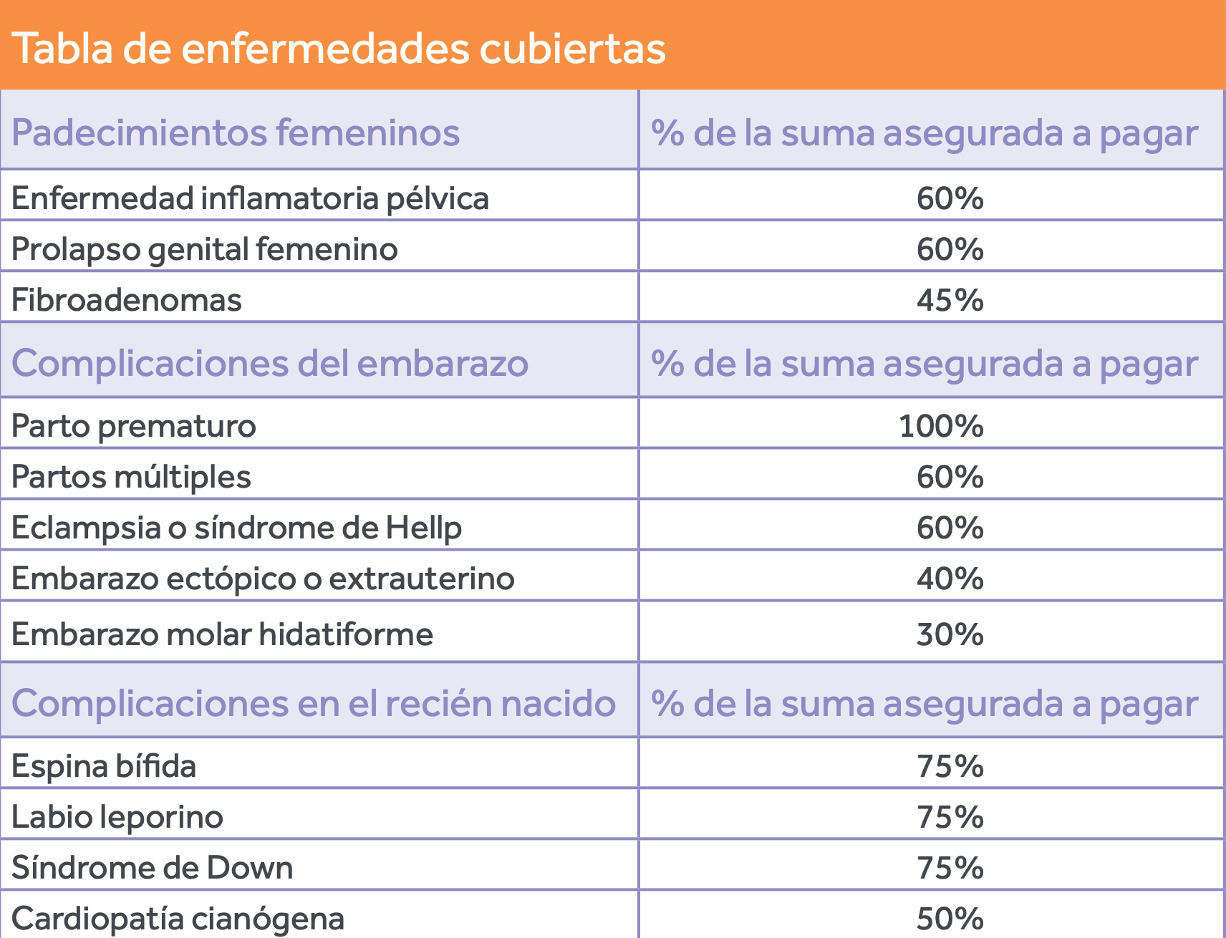
13 | 35 | 2,217 | $33,199 | $33,199 | 1,750 | $26,206 | 14.975
14 | 36 | 2,217 | $34,693 | $34,693 |  | $- | 15.648
15 | 37 | 2,217 | $36,254 | $36,254 | 1,750 | $28,617 | 16.353
16 | 38 | 2,217 | $37,885 | $37,885 |  | $- | 17.089
17 | 39 | 2,217 | $39,590 | $39,590 | 1,750 | $31,251 | 17.858
18 | 40 | 2,217 | $41,372 | $41,372 |  | $- | 18.661
19 | 41 | 2,217 | $43,233 | $43,233 |  | $- | 19.501
20 | 42 | 2,217 | $45,179 | $45,179 | 28,000 | $570,595 | 20.378
 |  |  |  | $614,130
 |  | $614,130 |  |  |  | $682,989 | $53.63 | DIARIO

 |  |  | $682,989

